방배정(미정)
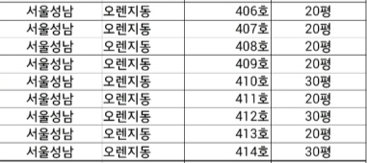
서울 성남지부 오렌지동 방편성표
20평 | 20평 | 20평 | 30평 | 20평 | 20평 | 20평 | 20평 | 30평
406호 | 407호 | 408호 | 409호 | 410호 | 411호 | 412호 | 413호 | 414호
형제 생활 1순 | 형제 생활 3순 | 형제 생활 5순 | 형제 생활 7순 | 총단방 | 자매 생활 1순 | 자매 생활 3순 | 자매 생활 5순 | 자매 생활 7순
형제 생활 2순 | 형제 생활 4순 | 형제 생활 6순 | 형제 생활 8순 |  | 자매 생활 2순 | 자매 생활 4순 | 자매 생활 6순 | 자매 생활 8순

